Накладная-№3
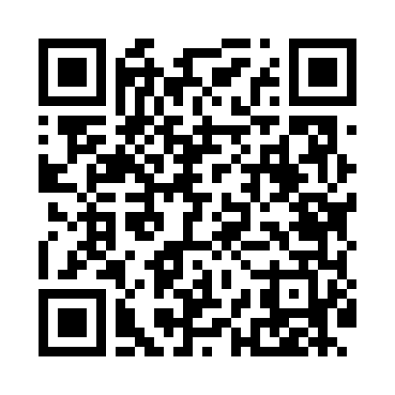
Номер товарно-транспортной накладной: |  |  | Торговый представитель: Amriyev Muhammad
Поставщик: Toshkent falcon fly 2 |  |  | Телефон торгового представителя: +998972880505
Дата отгрузки: 24.12.2025 |  |  | Контрагент: """" Klient
Дата консигнации: |  |  | Адрес:
Доставщик: |  |  | Телефон:
Телефон доставщика:
Время заказа: 24.12.2025 13:55:49
№ | Штрих-код | Название товаров (работ,услуг) | Количество | Количество в кейсе | Цена | Сумма
 |  |  | 22 |  |  | 48
1 | 6937547509014 | Щетка для унитаза A01 DB-152-435 | 4 | 4 шт. | 3.20 | 12.80
2 | 6937202506044 | Пластмассовая разделочная доска SY2226, 37×25 см, GB-29-4 | 4 | 4 шт. | 3.20 | 12.80
3 | 6920240720060 | Коврики сервировочные пластмассовая DB-145-19 | 10 | 10 шт. | 1 | 10
4 | 6805019698750 | Коврик для ванны, 40×70 см, DB-98-75 | 4 | 4 шт. | 3.10 | 12.40
Итого: 48$|->UZS: 600,000.00

